Учебный план
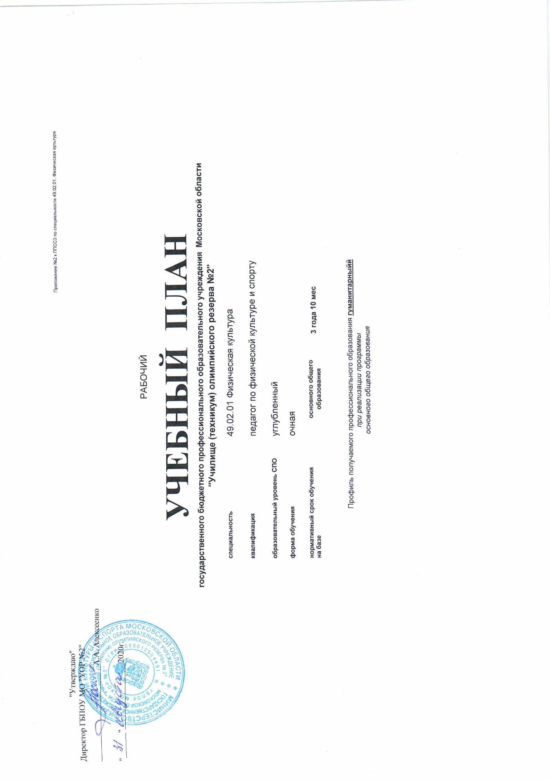

 |  |  |  |  |  |  |  |  |  |  |  |  |  |  |  |  |  | 1. График учебного процесса |  |  |  |  |  |  |  |  |  |  |  |  |  |  |  |  |  |  |  |  |  |  |  |  |  |  |  |  |  |  |  |  |  |  | 2. Сводные данные по бюджету времени(в неделях)

Курс | сентябрь |  |  |  |  | октябрь |  |  |  | ноябрь |  |  |  | декабрь |  |  |  |  | январь |  |  |  | февраль |  |  |  | март |  |  |  | апрель |  |  |  |  | май |  |  |  | июнь |  |  |  |  | июль |  |  |  | август |  |  |  | КУРС | Теоретическое обучение
 | 1 | 8 | 15 | 22 | 29 | 6 | 13 | 20 | 27 | 3 | 10 | 17 | 24 | 1 | 8 | 15 | 22 | 29 | 5 | 12 | 19 | 26 | 2 | 9 | 16 | 23 | 2 | 9 | 16 | 23 | 30 | 6 | 13 | 20 | 27 | 4 | 11 | 18 | 25 | 1 | 8 | 15 | 22 | 29 | 6 | 13 | 20 | 27 | 3 | 10 | 17 | 24
 | 7 | 14 | 21 | 28 | 5 | 12 | 19 | 26 | 2 | 9 | 16 | 23 | 30 | 7 | 14 | 21 | 28 | 4 | 11 | 18 | 25 | 1 | 8 | 15 | 22 | 1 | 8 | 15 | 22 | 29 | 5 | 12 | 19 | 26 | 3 | 10 | 17 | 24 | 31 | 7 | 14 | 21 | 28 | 5 | 12 | 19 | 26 | 2 | 9 | 16 | 23 | 30 |  | Всего за год | 1 семестр
 | 1 | 2 | 3 | 4 | 5 | 6 | 7 | 8 | 9 | 10 | 11 | 12 | 13 | 14 | 15 | 16 | 17 | 18 | 19 | 20 | 21 | 22 | 23 | 24 | 25 | 26 | 27 | 28 | 29 | 30 | 31 | 32 | 33 | 34 | 35 | 36 | 37 | 38 | 39 | 40 | 41 | 42 | 43 | 44 | 45 | 46 | 47 | 48 | 49 | 50 | 51 | 52
...

Пояснительная записка
4.Пояснительная записка к рабочему учебному плану
ГБПОУ МО "УОР № 2"
по специальности 49.02.01– «Физическая культура»
Настоящий учебный план программы подготовки специалистов среднего звена в ГБПОУ МО "УОР № 2" составлен на основании следующих документов:
- Федерального государственного образовательного стандарта среднего профессионального образования (далее ФГОС СПО) по специальности 49.02.01 Физическая культура, утвержден приказом Министерства образования и науки РФ 11.08.2014 г. № 976 (зарегистрировано в Минюсте 25 августа 2014г. № 33826);
- Федерального государственного образовательного стандарта среднего общего образования, утвержденного приказом Министерства образования и науки Российской Федерации от 17 мая 2012 года № 413 (зарегистрировано в Минюсте России 7 июня 2012г. № 24480);
- Приказа Министерства образования и науки РФ «Об утверждении Порядка организации и осуществления образовательной деятельности по образовательным программам среднего профессионального образования» от 14.06.2013 № 464 (с изменениями в соответствии с приказами Минобрнауки РФ от 22.01.2014 №31, от 15.12.2014 № 1580);
- Положения о практике обучающихся, осваивающих основные профессиональные образовательные программы среднего профессионального образования, утверждённого приказом Министерства образования и науки РФ от 18.04.2013г № 291 (с изменениями в соответствии с приказом Минобрнауки от 18.08.16 №1061);
- Рекомендаций по организации получения среднего общего образования в пределах освоения образовательных программ среднего профессионального образования на базе основного общего образования с учётом требований федеральных государственных образовательных стандартов и получаемой профессии или специальности среднего профессионального образования (письмо Минобрнауки РФ от 17.03.2015 № 06-259);
- Порядка проведения государственной итоговой аттестации по образовательным программам среднего профессионального образования, утвержден приказом Минобрнауки РФ от 16.08.2013 № 968 (с изменениями в соответствии с приказом Минобрнауки от 31.01.2014 № 74);
- Приказа Министерства спорта РФ "Об утверждении особенностей организации и осуществления образовательной, тренировочной и методической деятельности в области физической культуры и спорта" от 27 декабря 2013 г. N 1125;
- Приказом Минобрнауки РФ "Об утверждении перечня профессий и специальностей среднего профессионального образования" от 29.10.2013г. №1159 (с изменениями в соответствии с приказом Минобрнауки РФ от 14.05.2014г. № 518)
- Устава ГБПОУ МО "УОР № 2".
Квалификационная характеристика выпускника
По окончании обучения выпускнику присваивается квалификация «Педагог по физической культуре и спорту».
Область профессиональной деятельности выпускников: организация и руководство тренировочной и соревновательной деятельностью спортсменов в избранном виде спорта и физкультурно-спортивной деятельностью различных возрастных групп населения, в образовательных учреждениях, физкультурно-спортивных организациях, по месту жительства, в учреждениях (организациях) отдыха, оздоровительных учреждениях (организациях).
Объектами профессиональной деятельности выпускников являются:
- задачи, содержание, методы, средства, формы организации учебно-тренировочного процесса и руководства соревновательной деятельностью занимающихся избранным видом спорта;
- процесс спортивной подготовки и руководства соревновательной деятельностью занимающихся избранным видом спорта;
- задачи, содержание, методы, средства, формы организации физкультурно-спортивной деятельности различных возрастных групп населения;
- процесс организации физкультурно-спортивной деятельности различных возрастных групп населения;
- задачи, содержание, методы, средства, формы организации и процесс взаимодействия с коллегами и социальными партнерами (местными органами самоуправления, учреждениями/организациями социальной сферы, родителями (лицами, их заменяющими)) по вопросам организации тренировочной и соревновательной деятельности спортсменов в избранном виде спорта и физкультурно-спортивной деятельности различных возрастных групп населения;
- документационное обеспечение учебно-тренировочного процесса и соревновательной деятельности спортсменов, организации физкультурно-спортивной деятельности различных возрастных групп населения.
Педагог по физической культуре и спорту готовится к следующим видам деятельности:
- организация и проведение учебно-тренировочных занятий и руководство соревновательной деятельностью спортсменов;
- организация физкультурно-спортивной деятельности различных возрастных групп населения;
- методическое обеспечение организации физкультурной и спортивной деятельности.
Реализация среднего общего образования
Программа среднего общего образования реализуется на 1 курсе и предусматривает 52 недели (в том числе 39 недель теоретического обучения, 2 недели экзаменационных сессий и 11 недель каникул).
Объем обязательной аудиторной нагрузки на студентов, обучающихся на базе основного общего образования, составляет 1404 часа. За основу принят естественнонаучный профиль. Учебные дисциплины базового уровня представлены полностью. В качестве профильных дисциплин:
- информатика - 100 часов;
- химия - 108 часов;
- биология - 72 часа.
Учебный план предусматривает изучение на 1 курсе 15 дисциплин. Итоговый экзамен предусмотрен по 6 дисциплинам: "Русский язык и литература. Русский язык», «Русский язык и литература. Литература»" "Математика: алгебра, начала математического анализа, геометрия", "История", "Обществознание", "Биология".
Реализация ФГОС СПО
Количество учебных недель составляет 147 недель, что соответствует требованиям ФГОС СПО. Число недель каникулярного времени составляет 23 недели (в том числе не менее двух недель в зимний период). Расчетное начало учебного года – 1 сентября. Продолжительность учебной недели - 6 дней. Обязательная учебная нагрузка в течение недели составляет 36 часов, максимальная-54 часа. Продолжительность занятия 45 минут с 5-ти минутным перерывом между занятиями и 10-ти минутным перерывом между парами. Между 1-ой и 2-ой парами предусмотрен перерыв длительностью 25минут, а также перерыв между 3-ей и 4 –ой парами длительностью 20 мин.
Программа подготовки специалистов среднего звена предусматривает изучение следующих учебных циклов:
-общего гуманитарного и социально-экономического;
-математического и общего естественнонаучного;
-профессионального;
и разделов:
- учебная практика;
- производственная практика (по профилю специальности);
- производственная практика (преддипломная);
- промежуточная аттестация;
- государственная (итоговая) аттестация (подготовка и защита выпускной квалификационной работы).
Обязательная часть программы подготовки специалистов среднего звена по циклам составляет около 70 процентов от общего объема времени, отведенного на их освоение. Вариативная часть составляет около 30 процентов и дает возможность расширения и углубления подготовки, определяемой содержанием обязательной части, получения дополнительных компетенций, умений и знаний, необходимых для обеспечения конкурентоспособности выпускника в соответствии с запросами регионального рынка труда и возможностями продолжения образования.
Обязательная часть общего гуманитарного и социально-экономического цикла ППССЗ предусматривает изучение следующих обязательных дисциплин:
- основы философии;
- история;
- психология общения;
- иностранный язык;
- объем нагрузки по дисциплине "Физическая культура" использован на увеличение объема часов МДК.02.01. Базовые и новые виды физкультурно-спортивной деятельности с методикой оздоровительной тренировки в соответствии с рекомендациями ФГОС СПО.
Вариативная часть в рамках общего гуманитарного и социально-экономического учебного цикла ППССЗ распределена следующим образом:
- 4 часов на увеличение объёма времени, отведенного на изучение дисциплины "Основы философии";
- 28 часов на увеличение объема времени, отведенного на изучение дисциплины "История";
- 40 часов на увеличение объема времени, отведенного на изучение дисциплины "Психология общения";
- 76 часов на изучение дисциплины "Русский язык и культура речи";
- 44 часа на изучение дисциплины "Культурология";
- 44 часов на изучение дисциплины "Социальная психология" .
Обязательная часть математического и общего естественнонаучного учебного цикла ППССЗ предусматривает изучение следующих обязательных дисциплин:
- математика;
- информатика и информационно-коммуникационные технологии в профессиональной деятельности.
Вариативная часть в рамках общего гуманитарного и социально-экономического учебного цикла ППССЗ распределена следующим образом:
- 18 часов на увеличение объема времени, отведенного на изучение дисциплины "Математика";
- 48 часов на увеличение объема времени, отведенного на изучение дисциплины " Информатика и информационно-коммуникационные технологии в профессиональной деятельности Обязательная часть профессионального учебного цикла ППССЗ предусматривает изучение общепрофессиональных дисциплин и профессиональных модулей. Обязательные дисциплины:
- анатомия;
- физиология с основами биохимии;
- гигиенические основы физической культуры и спорта;
- основы врачебного контроля;
- педагогика;
- психология;
- теория и история физической культуры и спорта;
- правовое обеспечение профессиональной деятельности;
- основы биомеханики;
- безопасность жизнедеятельности.
Объем часов на дисциплину "Безопасность жизнедеятельности" составляет 80 часов, из них на освоение основ военной службы - 48 часов. Для подгрупп девушек часть учебного времени дисциплины "Безопасность жизнедеятельности", отведенного на изучение основ военной службы, отводится на освоение основ медицинских знаний.
Вариативная часть ППССЗ распределена на увеличение объема времени, отведенного на изучение обязательных дисциплин общепрофессионального учебного цикла:
- 28 ч. на изучение дисциплины "Анатомия";
- 48 ч. на изучение дисциплины "Физиология с основами биохимии";
- 40 ч. на изучение дисциплины "Основы врачебного контроля";
- 18 ч. на изучение дисциплины " Педагогика";
- 22 ч. на изучение дисциплины " Психология";
- 30 ч. на изучение дисциплины "Теория и история ФК и С";
- 18 ч. на изучение дисциплины "Правовое обеспечение профессиональной деятельности";
- 2 ч. на изучение дисциплины "Основы биомеханики";
а также на освоение вариативных дисциплин общепрофессионального учебного цикла:
- 62ч. изучение дисциплины "Менеджмент физической культуры и спорта";
- 44ч. на изучение дисциплины "Валеология";
- 44ч. на изучение дисциплины " Экономика физической культуры и спорта";
Профессиональный цикл состоит из следующих профессиональных модулей и междисциплинарных курсов:
Организация и проведение учебно-тренировочных занятий и руководство соревновательной деятельностью спортсменов в избранном виде спорта.
- Избранный вид спорта с методикой тренировки и руководства соревновательной деятельностью спортсменов(в том числе : Теория, методика и история избранного вида спорта; Спортивный отбор; Основы эргогенических средств в спорте. Антидопинг; Спортивное совершенствование в избранном виде спорта, Основы спортивной тренировки)
Организация физкультурно-спортивной деятельности различных возрастных групп населения.
- Базовые и новые виды физкультурно-спортивной деятельности с методикой оздоровительной тренировки (в том числе 12 видов спорта: подвижные игры, гимнастика, футбол, софтбол, гандбол, баскетбол, волейбол, лыжный спорт, плавание, теннис, фитнес-технологии, легкая атлетика)
- Организация физкультурно-спортивной работы;
- Лечебная физическая культура и массаж;
Методическое обеспечение организации физкультурной и спортивной деятельности.
- Теоретические и прикладные аспекты методической работы педагога по ФКиС (в том числе: Основы проектно-исследовательской деятельности в области образования, физической культуры и спорта; Комплексный контроль в подготовке спортсменов; Методическое обеспечение и технология физкультурно-спортивной деятельности; Технология управления спортивной подготовкой).
Вариативная часть в объеме 338 часов использована на увеличение обязательной части профессиональных модулей, в том числе:
- 102 ч. на изучение МДК 01.01;
- 132 ч. на изучение МДК 02.01;
- 28 ч. на изучение МДК 02.02;
- 30 ч. на изучение МДК 02.03;
- 46 ч. на изучение МДК 03.01.
Практикоориентированность учебного плана составляет 55%, что является нормой для образовательных учреждений СПО с углубленной подготовкой.
Курсовая работа.
Выполнение курсовой работы предусмотрено как вид учебной работы по дисциплине ОП.07. Теория и история физической культуры и спорта и реализуется в пределах времени, отведенного на ее изучение в объеме 12 часов на группу. Защита курсовой работы проходит в 4 семестре.
Формы проведения консультаций
Консультации для обучающихся по очной форме обучения предусматриваются из расчета 4 часа на одного обучающегося на каждый учебный год. Формы проведения консультаций - групповые, индивидуальные, письменные, устные.
Прохождение практики
Практика является обязательным разделом ППССЗ. Она представляет собой вид учебных занятий, обеспечивающих практико-ориентированную подготовку обучающихся. При реализации ППССЗ предусматриваются следующие виды практик: учебная , производственная (по профилю специальности), производственная (преддипломная). Все виды практик проводятся на базах общеобразовательных школ и специализированных детско-юношеских спортивных школ на основании заключенных договоров. Цели и задачи, программы и формы отчетности определяются Положением о практике по каждому виду.
Учебная практика проводится концентрированно при освоении студентами профессиональных компетенций в рамках двух профессиональных модулей Организация физкультурно-спортивной деятельности различных возрастных групп населения, Организация и проведение учебно-тренировочных занятий и руководство соревновательной деятельностью спортсменов избранном виде спорта. Производственная практика (по профилю специальности) проводятся и реализуется концентрированно после завершения изучения всех междисциплинарных курсов, входящих в профессиональные модули.
Аттестация по итогам прохождения практики проводится на основании результатов, подтвержденных документами соответствующих организаций.
Организация контроля качества обучения
Оценка качества освоения программы подготовки специалистов среднего звена включает текущий контроль знаний, промежуточную и государственную (итоговую) аттестацию обучающихся.
Конкретные формы и процедуры текущего контроля знаний, промежуточной аттестации по каждой дисциплине и профессиональному модулю доводятся до сведения обучающихся в течение первых двух месяцев от начала обучения. Промежуточная аттестация в форме зачетов, дифференцированных зачетов проводится за счет часов, отведенных на изучение дисциплины, междисциплинарного курса.
Для аттестации обучающихся на соответствие их персональных достижений поэтапным требованиям соответствующей ППССЗ (текущая и промежуточная аттестация) создаются фонды оценочных средств, позволяющие оценить знания, умения и освоенные компетенции. Фонды оценочных средств для промежуточной аттестации разрабатываются и утверждаются директором.
Оценка качества подготовки обучающихся и выпускников осуществляется в двух основных направлениях:
- оценка уровня освоения дисциплин;
- оценка компетенций обучающихся.
Для юношей предусматривается оценка результатов освоения основ военной службы.
При освоении программ профессиональных модулей в последнем семестре изучения формой итоговой аттестации по модулю является экзамен (квалификационный), который представляет собой форму независимой оценки результатов обучения с участием работодателей; Экзамен (квалификационный) проверяет готовность обучающегося к выполнению указанного вида профессиональной деятельности и сформированность у него компетенций, определенных в разделе «Требования к результатам освоения ППССЗ» ФГОС СПО.
Условием допуска к экзамену (квалификационному) является успешное освоение обучающимися всех элементов программы профессионального модуля: теоретической части модуля (МДК) и практик.
Государственная итоговая аттестация
Итоговой формой аттестации является защита выпускной квалификационной работы. Обязательное требование - соответствие тематики выпускной квалификационной работы содержанию одного или нескольких профессиональных модулей.
Требования к содержанию, объему и структуре выпускной квалификационной работе определяются Положением о выпускной квалификационной работе студентов.
Необходимым условием допуска к государственной итоговой аттестации является отсутствие академической задолженности, а также документы, подтверждающие освоение в полном объеме учебного плана.
Перечень учебных кабинетов и залов
Кабинет гуманитарных и социально-экономических дисциплин
Кабинет педагогики и психологии
Кабинет анатомии и физиологии человека
Кабинет иностранного языка
Кабинет безопасности жизнедеятельности
Кабинет теории и истории физической культуры
Кабинет теории и методики избранного вида спорта
Кабинет методического обеспечения организации физкультурно-спортивной деятельности
Кабинет лечебной физической культуры и массажа
Электронный стрелковый тир
Лаборатория информатики и информационно-коммуникационных технологий
Лаборатория физической и функциональной диагностики
Универсальные спортивные залы
Зал ритмики и фитнеса
Тренажерный зал
Спортивный зал
Открытый стадион широкого профиля с элементами полосы препятствий
Библиотека
Читальный зал с выходом в сеть Интернет.

